Trang Bìa
 | Nhập Môn Công Nghệ Phân Mềm Đồ Án Cuối KÌ
 |  | Đồ Án Cuối Kì
 | '-----------------------------oOo-----------------------------'

 | 

 | Dự Án: Xây dựng một ứng dụng app mobile đọc các thông tin của thẻ visa master có gắn chip

Tên thành viên trong nhóm 05:
Nguyễn Thái Trọng Nhân - 2274802010597 |  |  | Giảng Viên Hướng Dẫn: Nguyễn Thế Quang
Phạm Thanh Phúc - 2274802010690 |  |  | Lớp: 233_71ITSE41003_0501
Thi Đăng khoa - 2274802010422

Product Backlog
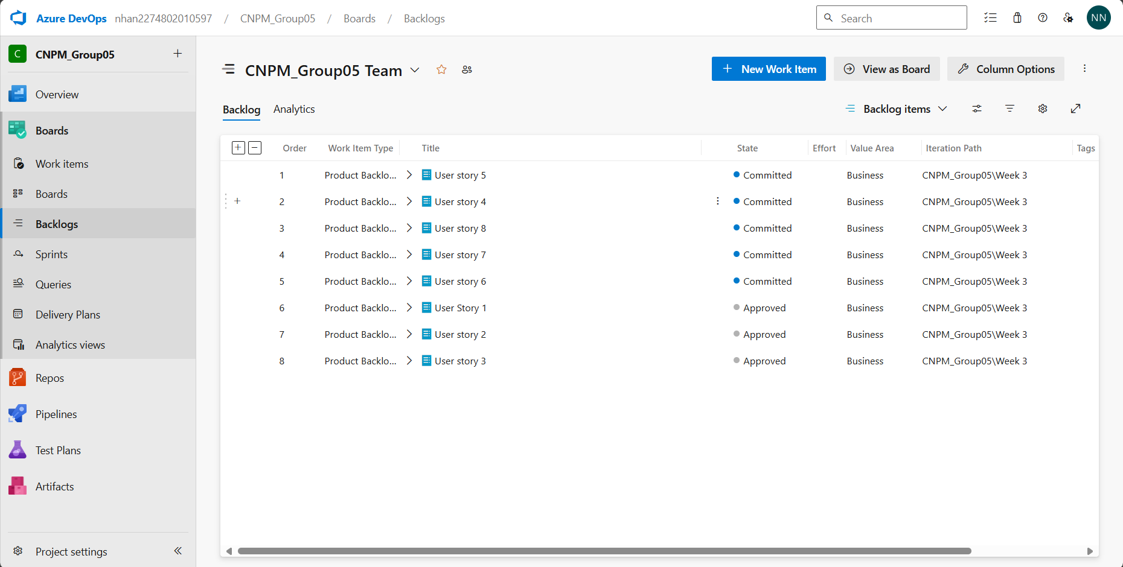
ID | User Story | Vai trò tham gia | Các điều kiện ràng buộc
US1 | Là người dùng, tôi muốn đăng nhập vào ứng dụng để truy cập các tính năng | Người dùng | Tài khoản người dùng hợp lệ
US2 | Là người dùng, tôi muốn quét thẻ Visa để đọc thông tin | Người dùng | Thẻ Visa có gắn chip, điện thoại hỗ trợ NFC
US3 | Là người dùng, tôi muốn quét thẻ Mastercard để đọc thông tin | Người dùng | Thẻ Mastercard có gắn chip, điện thoại hỗ trợ NFC
US4 | Là người dùng, tôi muốn xem lại lịch sử quét thẻ để theo dõi các giao dịch trước đó | Người dùng | Đăng nhập vào ứng dụng
US5 | Là người dùng, tôi muốn thay đổi mật khẩu để bảo vệ tài khoản của mình | Người dùng | Đăng nhập vào ứng dụng, mật khẩu hợp lệ
US6 | Là người dùng, tôi muốn đăng xuất khỏi ứng dụng để đảm bảo an toàn thông tin cá nhân | Người dùng | Đã đăng nhập vào ứng dụng
US7 | Là quản trị viên, tôi muốn quản lý tài khoản người dùng để hỗ trợ người dùng khi cần thiết | Quản trị viên | Quyền truy cập quản trị
US8 | Là quản trị viên, tôi muốn xem báo cáo sử dụng ứng dụng để theo dõi hiệu suất và các vấn đề bảo mật | Quản trị viên | Quyền truy cập quản trị

